Sheet1
메뉴 이름 | 가격 | 메뉴 설명 | 카테고리 | 이미지
아메리카노 | 3000 | 콜롬비아 원두를 사용한 아메리카노 | 커피 | 
카페라떼 | 3500 | 콜롬비아 원두를 사용한 카페라떼 | 커피 | 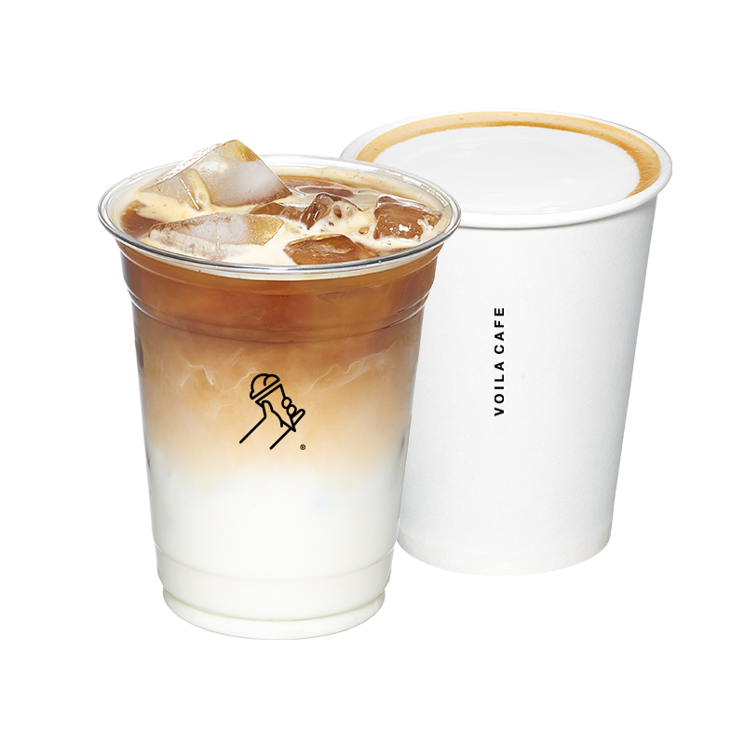
카라멜마끼아또 | 4500 | 콜롬비아 원두를 사용한 카라멜마끼아또 | 커피 | 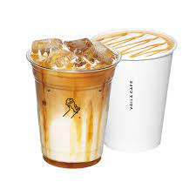
카페모카 | 4500 | 콜롬비아 원두를 사용한 카페모카 | 커피 | 
인절미라떼 | 4500 | 국내산 콩가루를 사용한 인절미라떼 | 커피 | 
말차라떼 | 4000 | 제주도 말차를 사용한 말차라떼 | 커피 | 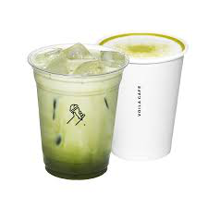
아포가토 | 4500 | 시원한 아이스크림에 샷 | 커피 | 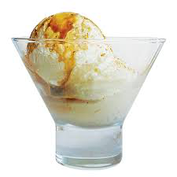
복숭아티 | 3000 | 복숭아로 만든 복숭아티 | 티 | 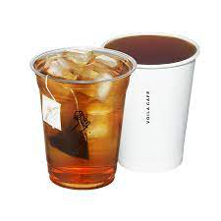
캐모마일티 | 3500 | 캐모마일로 만든 캐모마일티 | 티 | 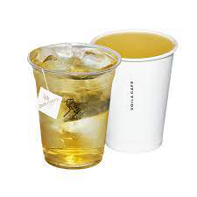
레몬티 | 3500 | 레몬으로 만든 레몬티 | 티 | 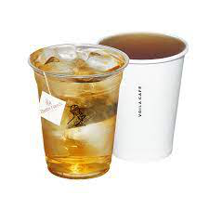
페퍼민트티 | 4000 | 페퍼민트로 만든 페퍼민트티 | 티 | 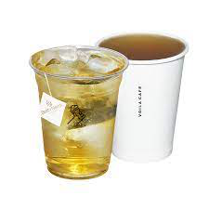
밀크티 | 3500 | 우유로 만든 밀크티 | 티

